Sheet1
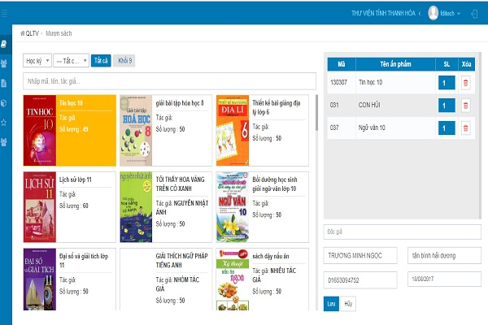
Danh mục sách |  |  |  |  |  |  |  |  | Danh sách hiện tại

 |  |  |  | Có hoặc ko
Mã sách | Tên sách | Tác giả | Thể loại | Số trang | Số lượng | NXB | Ghi chú | Cấp độ bảo mật | Mã sách | Tên sách | Tác giả | Số trang | Số lượng | Thể loại | Vị trí | NXB | Ghi chú
0 | 1 | 2 | 3 | 4 | 5 | 6 | 7 | 8 | 0 | 1 | 2 | 3 | 4 | 5 | 6 | 8 | 7
1 | Nhà giả kim | Paulo Ceolho | Sách Kiến th+E6:E23ức - Bách khoa | 228 | 1 | Nhã Nam |  |  | 2 | Cho tôi xin một vé về tuổi thơ | Nguyễn Nhật Ánh | Sách văn học | 150 | 1 | B1-G1-R1 | NXB Văn Học
2 | Cho tôi xin một vé về tuổi thơ | Nguyễn Nhật Ánh | Sách văn học | 150 | 1 | NXB Văn học |  |  | 6 | Dế mèn phiêu lưu ký | Tô Hoài | Sách Bà mẹ - Em bé | 230 | 1 | B1-G1-F1 | NXB Văn học
3 | Thủy hử | Thi Nại Am | Tiểu thuyết lịch sử | 5561 | 1 | NXb Kim Đồng
4 | Truyện Kiều | Nguyễn Du | Sách Văn học | 2000 | 1 | NXB Văn học
5 | Tây du ký | Ngô Thừ Ân | Sách kỹ năng sống | 526 | 1 | NXB Văn học
6 | Dế mèn phiêu lưu ký | Tô Hoài | Sách Bà mẹ - Em bé | 230 | 1 | NXB Văn học
7 | Số đỏ | Vũ Trọng Phụng | Sách Giáo Khoa - Giáo Trình | 1500 | 1 | NXB Trẻ
8 | Vi tiểu bảo | Kim Dung | Sách Học Ngoại Ngữ | 3051 | 1 | NXB Trẻ
9 | Hành trình trở về phương đông | Dr Blair Thomas Spalding | Sách Tham Khảo | 450 | 1 | NXB Trẻ
10 | Vợ nhặt | Kim Lân | Văn học | 120 | 1 | NXB Trẻ
11 | Sherlock Holmes | Arthur Conan Doyle | Sách Kiến Thức Tổng Hợp | 1810 | 1 | NXB Thông tấn
12 | Nhà nàng ở cạnh nhà tôi | Lini thông minh | Sách Khoa Học - Kỹ Thuật | 350 | 1 | NXB Quân đội
13 | Chí Phèo | Nam Cao | Sách Lịch sử | 355 | 1 | NXB Công an nhân dân
14 | Tắt đèn | Ngô Tất Tố | Điện Ảnh - Nhạc - Họa | 221 | 1 | NXB Kim Đồng
15 | Doremon | Fujiko Fujio | Truyện Tranh, Manga, Comic | 1000 | 1 | NXB Thanh niên
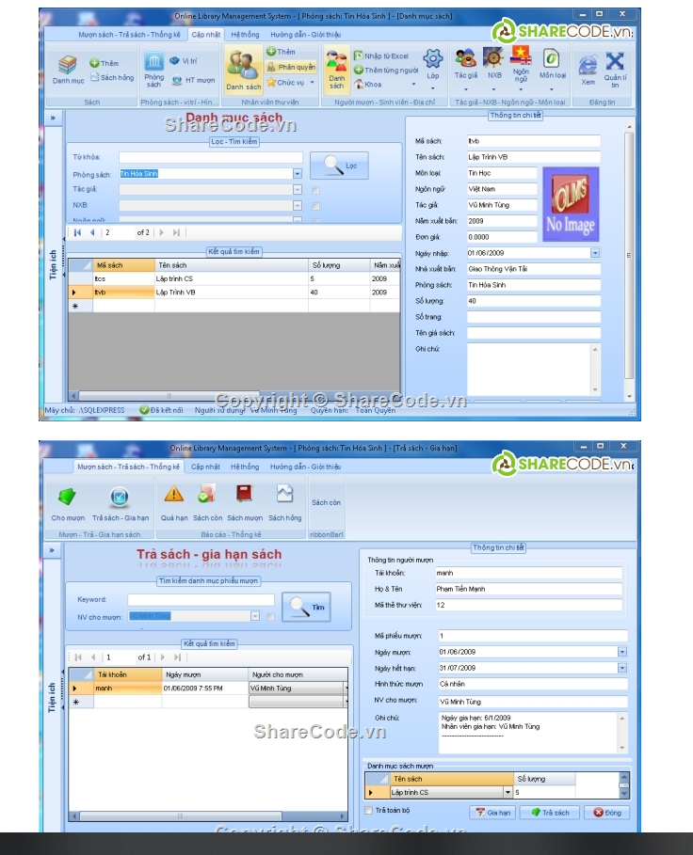
16 | Cô Gái Đến Từ Hôm Qua | Nguyễn Nhật Ánh | Sách Tôn Giáo - Tâm Linh | 451 | 1 | NXB Lao động
17 | Vẽ em bằng màu nỗi nhớ | Tâm Phạm | Sách Văn Hóa - Địa Lý - Du Lịch | 1002 | 1 | NXB Khoa học xã hội
18 | Harry Potter | J.K. Rowling | Truyện Giả tưởng - Huyền Bí - Phiêu Lưu | 55001 | 1 | NXB Mỹ thuật
19 | Chúa tể của những chiếc nhẫn | J. R. R. Tolkien | Truyện Giả tưởng - Huyền Bí - Phiêu Lưu | 2152 | 1 | NXB Sân khấu
20 | Trò chơi vương quyền | George R. R. Martin | Truyện Giả tưởng - Huyền Bí - Phiêu Lưu | 5950 | 1 | NXB Hội nhà văn
21 | Tam quốc diễn nghĩa | La Quán Trung | Tiểu thuyết lịch sử | 2250 | 1 | NXB Lao động xã hội |  |  |  | Acount

 |  |  |  |  |  |  |  |  |  |  |  |  |  |  |  |  |  | Cấp độ bảo mật
 |  |  |  |  |  |  |  |  |  |  |  |  |  |  |  |  |  | c1
 |  |  |  |  |  |  |  |  |  |  |  |  |  |  |  |  |  | c2
 |  |  |  |  |  |  |  |  |  |  |  |  |  |  |  |  |  | c3

 |  |  |  |  |  |  |  |  | Lịch sử nhập xuất

 |  |  |  |  |  |  |  |  | Ngày | Giao dịch (N/X) | Mã sách | Tác giả | Số trang | Số lượng | Thể loại | Vị trí | NXB | PIC | Ghi chú
 |  |  |  |  |  |  |  |  | 0 | 1 | 2 | 3 | 4 | 5 | 6 | 7 | 8 | 9 | 10

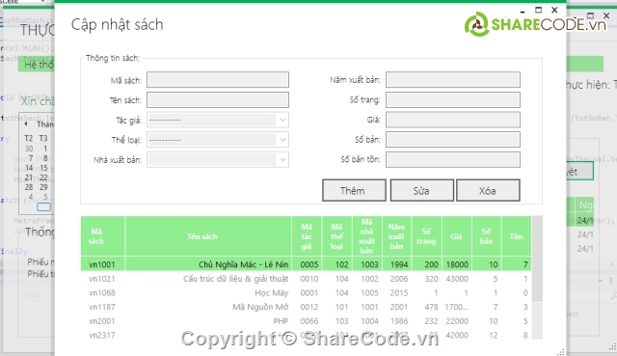

 |  |  |  |  |  |  |  |  |  |  |  |  |  |  |  |  |  |  |  | tham khảo | https://sharecode.vn/source-code/do-an-phan-mem-quan-ly-thu-vien-c-giao-dien-dep-viet-theo-mo-hinh-3-lop-1295.htm

